PAP
TAMIZAJE EN CÁNCER DE CUELLO UTERINO |  |  | Edad: >=25 y <=64 AÑOS |  |  |  |  | LO REALIZA LA OBSTETRA |  | Se realiza hasta 2 veces al año
Estos procedimientos pueden ser por Citología de Cuello Uterino con Papanicolaou Tamizaje de Cáncer de Cuello Uterino por Citología / Papanicolaou (PAP)
Tamizaje Citología de Cuello Uterino con Papanicolaou
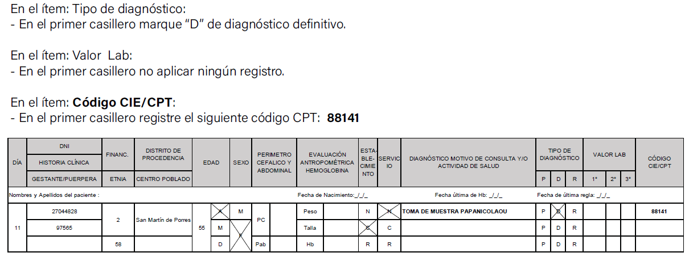
 |  |  |  |  |  |  |  |  |  | Solo profesional Obstetrico y Medico

SI EL RESULTADO DE PAP ES NEGATIVO |  |  |  | 1 CONSEJER
En el ítem: Valor Lab: |  |  |  | RESULTAD 2 CONSEJERIA
En el primer casillero registre “N” para resultado de PAP negativo.

Cuando el resultado de PAP es positivo
En el primer casillero registre: “Entrega de Resultados de Papanicolaou”.
En el segundo casillero registre el resultado consignando en el informe citopatología - Bethesda: LIE Alto Grado.
 | En el ítem: Valor Lab:
 | En el primer casillero registre “A” para resultado de PAP positivo.

 | En el segundo casillero registre el resultado consignando en el informe citopatología

PAP POSITIVO |  | Celulas escamosas y glandulares atipicas (ASCUS y AGC) |  |  | R876 | TIPO DE DIAGNOSTICO | P
 |  | Lesión Intraepitelial cervical de bajo grado (NIC I) |  |  | N870 |  |  |  | Si esta actividad lo hace la Obstetra va ser Presuntivo / Pero si lo realiza la Ginecologa va ser Definitivo
 |  | Lesión Intraepitelial cervical de alto grado NIC II, NIC III y Cáncer in situ |  |  | N871
 |  | Cáncer invasor del cuello uterino |  |  | C539

IVA
Tamizaje de Cáncer de Cuello Uterino por Inspección Visual con Ácido Acético (IVAA) |  |  |  | LA ACTIVIDAD LO REALIZA LA OBSTETRA
Cuando la IVAA es negativa |  |  |  | Edad: >=30 y <=49
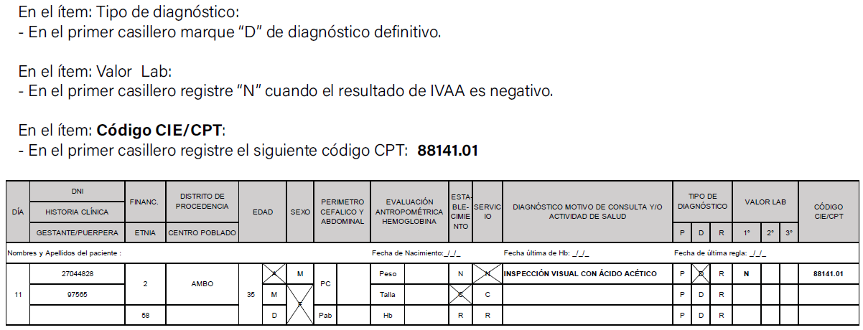

 |  |  |  |  | Solo profesional Obstetrico y Medico

Cuando el resultado de IVAA es positivo |  | 1 AL MISMO TIEMPO | UN MES DESPUES 2

 | En el ítem: Valor Lab:
 | En el primer casillero registre “A” cuando el resultado de IVAA es positivo.

VPH
Tamizaje de Cáncer de Cuello Uterino por Detección Molecular del VPH (DM VPH) |  | ESTA ACTIVIDAD NO ES POR REGISTRO HIS
Toma de muestra para el Tamizaje de Cáncer de Cuello Uterino por DM VPH |  | Edad: >=30 y <=49
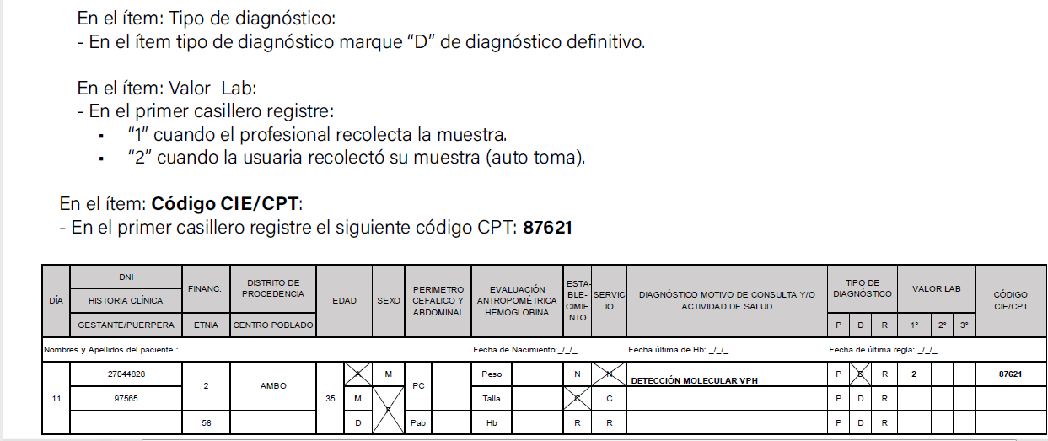

Cuando el resultado de DM VPH es negativo

 | En el ítem: Valor Lab:
 | En el primer casillero registre “N” de negativo para resultado de DM VPH.

 | Cuando el resultado de DM VPH es positivo

 | En el ítem: Valor Lab:
 | En el primer casillero registre “A” cuando el resultado de la Detección Molecular VPH es positivo.

EXAMEN DE MAMA
 |  | LA ACTIVIDAD LO REALIZA LA OBSTETRA
Tamizaje en Cáncer de Mama con Examen Clínico de Mama (ECM) |  | Edad: >=40 y <=69+
Es la atención que se brinda a mujeres de 40 a 69 años con una frecuencia anual (cada año) |  |  | Solo profesional Obstetrico y Medico
Cuando el resultado de ECM es negativo
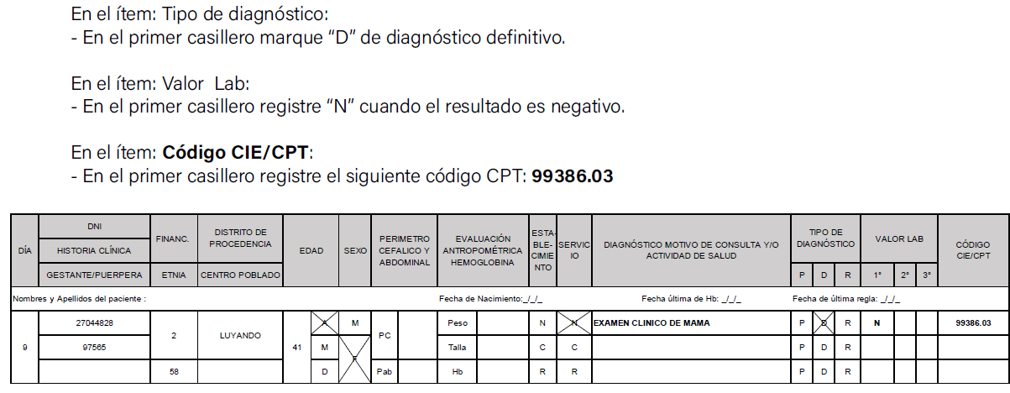

Cuando el resultado de ECM es Positivo

 | En el ítem: Valor Lab:
 | En el primer casillero registre “A” cuando el resultado es positivo.

CONSEJERIA
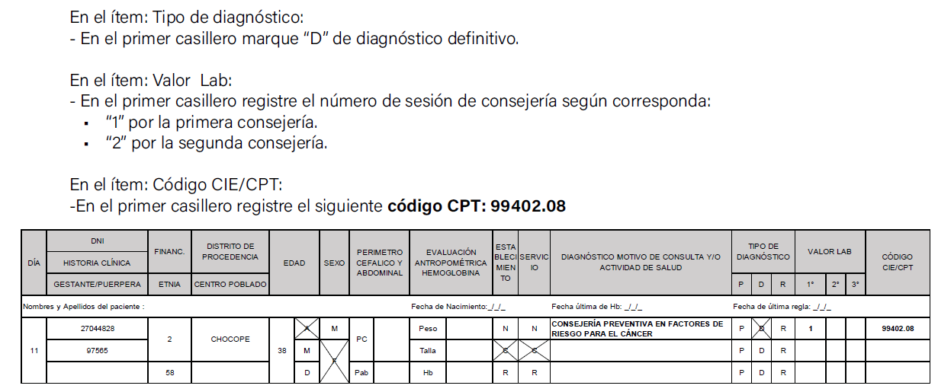
PREVENCIÓN Y CONTROL DEL CÁNCER | ACTIVIDAD QUE REALIZA LA OBSTETRA
1. CONSEJERÍA PREVENTIVA EN FACTORES DE RIESGO PARA EL CÁNCER | Edad: >=18 y <=75
La consejería de prevención en factores de riesgo se realiza en personas de 18 a 75 años de manera individual.

